instructiuni completare
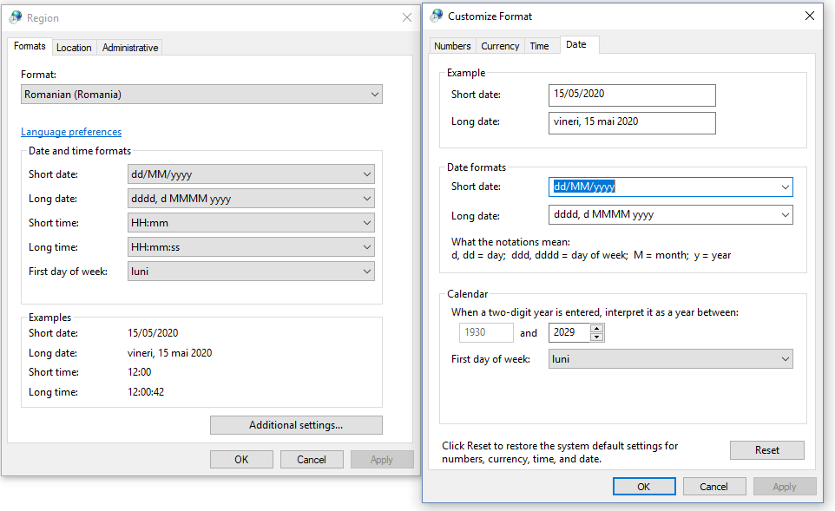
Informatiile cu privire la activitatile desfasurate prin munca la domiciliu / telemunca de catre personalul didactic auxiliar, se completeaza in sheet - ul "RAPORT ACTIVITATE"
În rândurile (1-6) se completează informațiile solicitate de formular
Cu începere din rândul 8 se completează activitățile defalcate pe zile și intervale orare; rubricile se liniază automat dacă în coloana B se introduce o dată calendaristică în formatul acceptat de formular ( de ex. 17/03/2020)
Ora de început, respectiv de sfârșit a fiecărei operațiuni se introduc în formatul acceptat de formular (de ex. 8:00)
În coloana G se indică platforma online folosită pentru munca de la distanță
Raportul se întocmeste cu incepere din 16 martie 2020, pe întreaga perioada a stării de urgență, respectiv a stării de alertă
In sheet - urile "pontaje centralizate" se centralizează automat informațiile corespunzătoare fiecărei luni
VĂ RUGĂM SĂ NU ȘTERGEȚI LINII, COLOANE SAU FORMULE DE CALCUL
Setările regionale trebuie să fie cele specifice țării noastre

